04、栏杆工程量计算书
 | 图样 | 尺寸 | 高度 | 长度 | 数量 | 所在楼层
 |  |  |  |  |  | 2F | 3F | 4F | 5F | 6F | 7~23奇数 | 7~23偶数 | 24F
序号 |  | 1800 | 500 | 1800 | 8 | 4 | 4 |  |  |  |  |  |  | 14.4 | 公寓阳台 | 面管、立柱、扶手40*40*1.2镀锌方钢、横管32*32*1.0镀锌方钢管、竖杆19*19*0.8镀锌方钢管，
1 |  | 2100 | 500 | 2100 | 8 | 4 | 4 |  |  |  |  |  |  | 16.8 | 公寓阳台 | 面管、立柱、扶手40*40*1.2镀锌方钢、横管32*32*1.0镀锌方钢管、竖杆19*19*0.8镀锌方钢管，
2 |  | 2250 | 500 | 2250 | 6 | 2 | 2 | 2 |  |  |  |  |  | 13.5 | 公寓阳台
3 |  | 2350+1320 | 500 | 3670 | 6 | 2 | 2 | 2 |  |  |  |  |  | 22.02 | 公寓阳台
4 |  | 2700 | 500 | 2700 | 4 | 2 | 2 |  |  |  |  |  |  | 10.8 | 公寓阳台
5 |  | 2700 | 500 | 2700 | 8 | 8 |  |  |  |  |  |  |  | 21.6 | 公寓阳台
 |  | 2700 | 1100 | 2700 | 8 |  | 8 |  |  |  |  |  |  | 21.6 | 公寓阳台 | 面管、立柱、扶手40*40*1.2镀锌方钢、横管32*32*1.0镀锌方钢管、竖杆19*19*0.8镀锌方钢管，
 |  | 2700 | 1000 | 2700 | 8 |  |  | 8 |  |  |  |  |  | 21.6 | 公寓阳台 | 面管、立柱、扶手40*40*1.2镀锌方钢、横管32*32*1.0镀锌方钢管、竖杆19*19*0.8镀锌方钢管，
6 |  | 1450 | 300 | 1450 | 6 | 2 | 2 | 2 |  |  |  |  |  | 8.7 | 封闭阳台
7 |  | 1400 | 300 | 1400 | 6 | 2 | 2 | 2 |  |  |  |  |  | 8.4 | 封闭阳台
8 |  | 2500 | 300 | 2500 | 48 | 16 | 16 | 16 |  |  |  |  |  | 120 | 封闭阳台
9 |  | 4000+1400 | 500 | 5400 | 2 |  | 2 |  |  |  |  |  |  | 10.8 | 开敞阳台
 |  | 5530+1320 | 1000 | 6850 | 76 |  |  |  | 4 | 4 | 36 | 32 |  | 520.6 | 开敞阳台
 |  | 5530+1320 | 1100 | 6850 | 4 |  |  |  |  |  |  |  | 4 | 27.4 | 开敞阳台
 |  | 1800 | 1100 | 1800 | 4 |  |  |  |  |  |  |  | 4 | 7.2 | 露台
 |  | 1340 | 1000 | 1340 | 76 |  |  |  | 4 | 4 | 36 | 32 |  | 101.84 | 空调
 |  | 1340 | 1100 | 1340 | 4 |  |  |  |  |  |  |  | 4 | 5.36 | 空调
 |  | 2000 | 1000 | 2000 | 38 |  |  |  | 2 | 2 | 18 | 16 |  | 76 | 开敞阳台
 | 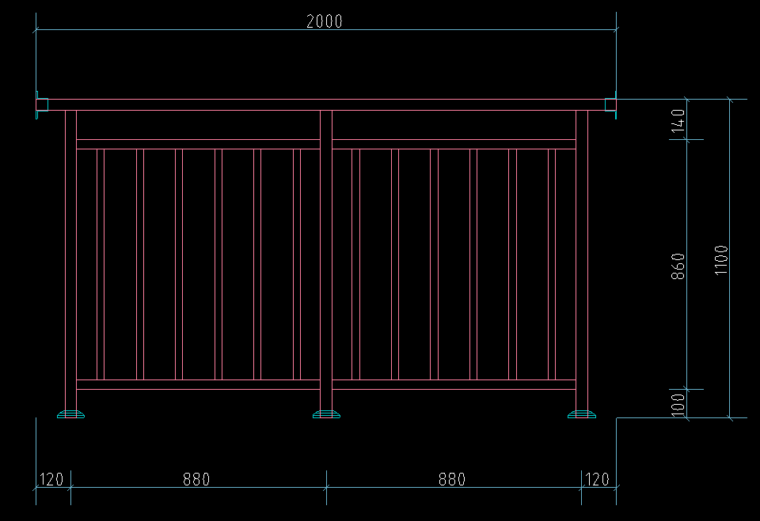 | 2000 | 1100 | 2000 | 2 |  |  |  |  |  |  |  | 2 | 4 | 开敞阳台
 |  | 2500 | 1000 | 2500 | 38 |  |  |  | 2 | 2 | 18 | 16 |  | 95 | 开敞阳台
 |  | 2500 | 1100 | 2500 | 2 |  |  |  |  |  |  |  | 2 | 5 | 开敞阳台
 |  | 1500 | 1000 | 1500 | 36 |  |  |  |  | 2 | 18 | 16 |  | 54 | 开敞阳台
 |  | 1500 | 1100 | 1500 | 2 |  |  |  |  |  |  |  | 2 | 3 | 开敞阳台
 |  | 1600 | 1000 | 1600 | 18 |  |  |  |  | 2 |  | 16 |  | 28.8 | 天井
 |  | 1600 | 1100 | 1600 | 2 |  |  |  |  |  |  |  | 2 | 3.2 | 天井
 |  | 1000 | 1000 | 1000 | 38 |  |  |  | 2 | 2 | 18 | 16 |  | 38 | 开敞阳台
 |  | 1000 | 1100 | 1000 | 2 |  |  |  |  |  |  |  | 2 | 2 | 开敞阳台
 |  | 750+1350+750 | 600 | 2850 | 40 |  |  |  | 2 | 2 | 18 | 16 | 2 | 114 | 空调
 | 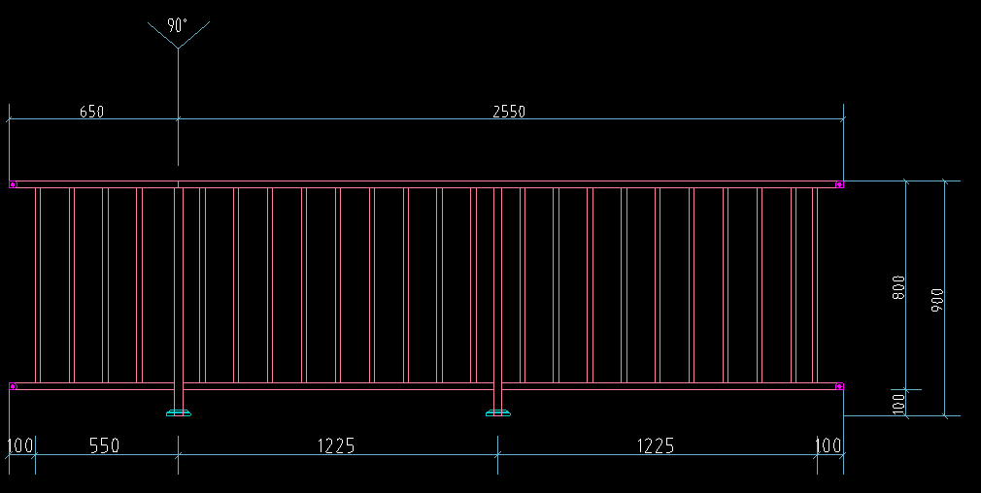 | 650+2550 | 900 | 3200 | 40 |  |  |  | 2 | 2 | 18 | 16 | 2 | 128 | 飘窗
 | 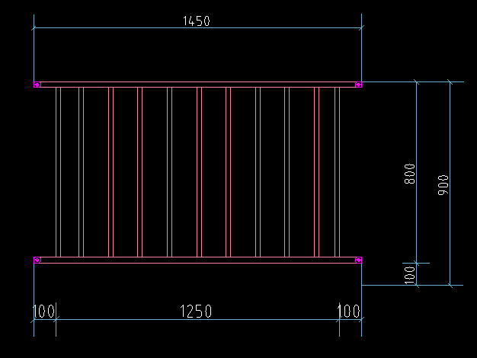 | 1450 | 900 | 1450 | 40 |  |  |  | 2 | 2 | 18 | 16 | 2 | 58 | 飘窗
 |  | 2900 | 300 | 2900 | 2 |  |  |  | 2 |  |  |  |  | 5.8 | 封闭阳台
 |  | 2700 | 300 | 2700 | 2 |  |  |  | 2 |  |  |  |  | 5.4 | 封闭阳台
 |  | 2900 | 350 | 2900 | 36 |  |  |  |  | 2 | 18 | 16 |  | 104.4 | 封闭阳台
 |  | 2700 | 350 | 2700 | 36 |  |  |  |  | 2 | 18 | 16 |  | 97.2 | 封闭阳台
 | 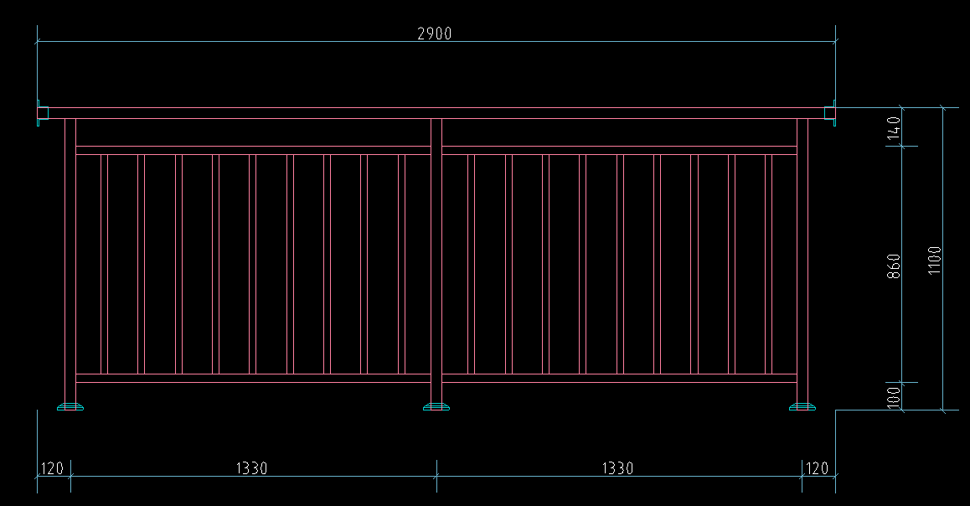 | 2900 | 1100 | 2900 | 2 |  |  |  |  |  |  |  | 2 | 5.8 | 露台
 | 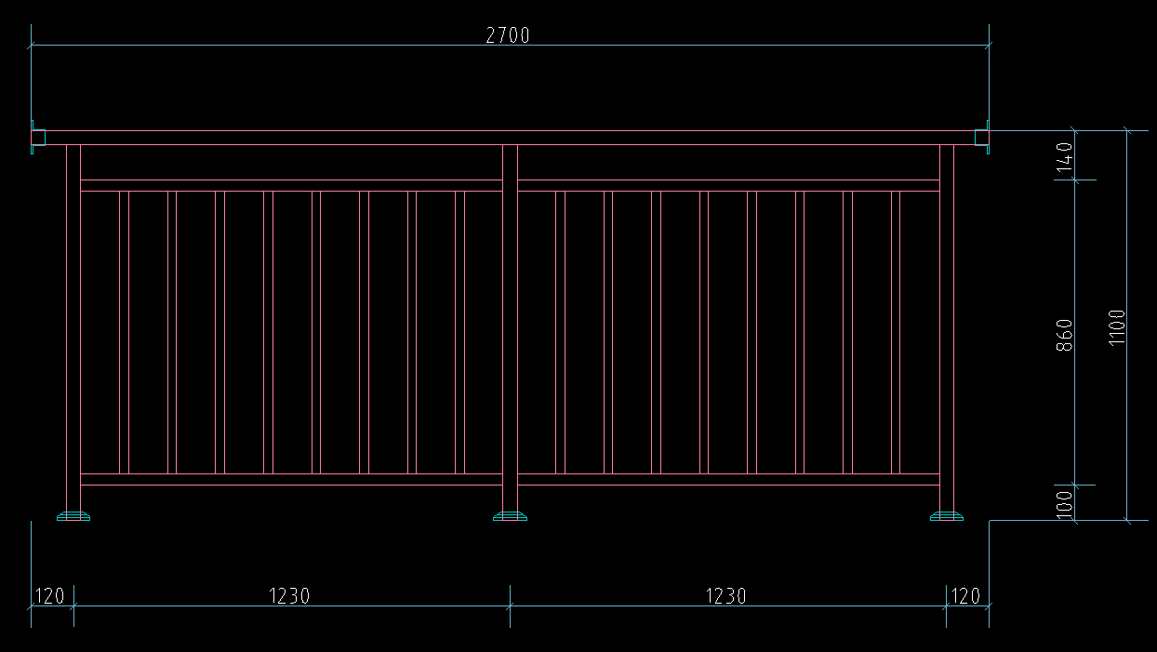 | 2700 | 1100 | 2700 | 2 |  |  |  |  |  |  |  | 2 | 5.4 | 露台
 |  |  |  |  | 660 | 42 | 44 | 32 | 24 | 28 | 234 | 224 | 32 | 1785.62

